P2 (2)
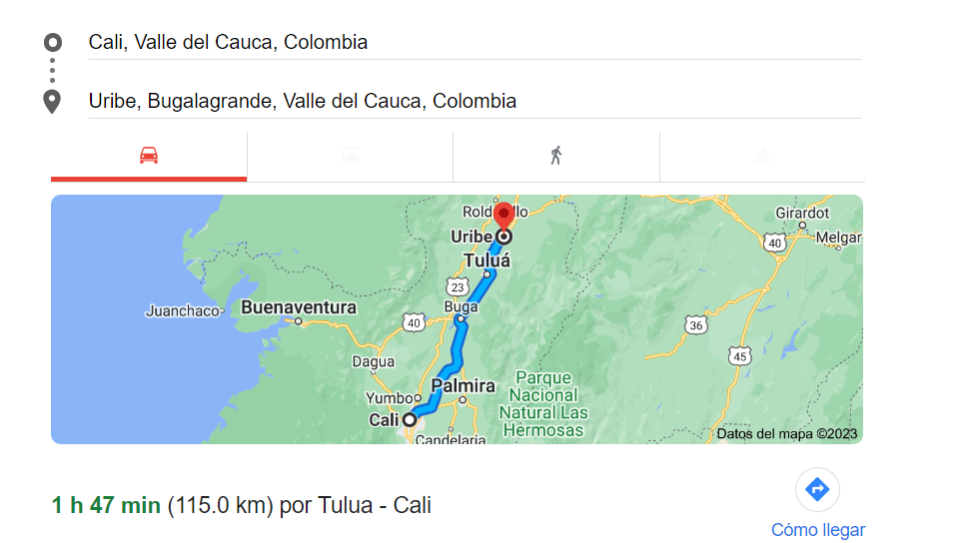
VIATICOS
CALI - LA URIBE |  | Distancia ida | Distancia ida y regreso | Rendimiento | Valor
La Uribe |  | 115.00 km | 230.00 km | 442 | 101,661
TOTAL IDA - GASOLINA + GASTO CARRO |  |  |  |  | 101,661
Peajes | Cantidad |  | Vr Unitario | Cantidad | Vr Total
Peaje Cencar | 1 |  | 8,900 | 2 | 17,800
Peaje Rozo | 1 |  | 8,900 | 2 | 17,800
Peaje Cerrito | 1 |  | 8,900 | 2 | 17,800
Peaje Betania | 1 |  | 9,300 | 2 | 18,600
Peaje La Uribe | 1 |  | 9,300 | 2 | 18,600
PEAJES |  |  |  |  | 90,600
ALOJAMIENTO Y MANUTENCION | Personas |  | Valor | Cantidad
Estadia | 0 |  | 180,000 | 0 | -
Alimentacion (D-A-C) | 1 | Desayuno D-A | 30,000 | 1 | 30,000
ALOJAMIENTO Y MANUTENCION |  |  |  |  | 30,000
MANTENIMIENTO VEHICULO
Lavado Basico Juagada |  |  | 30,000 | 0 | -
Lavado General Completo |  |  | 100,000 | 0 | -
Petrolizada |  |  | 200,000 | 0 | -
MANTENIMIENTO VEHICULO |  |  |  |  | -
TOTAL VIATICOS |  |  |  |  | 222,261

